Bijlage vraag 17
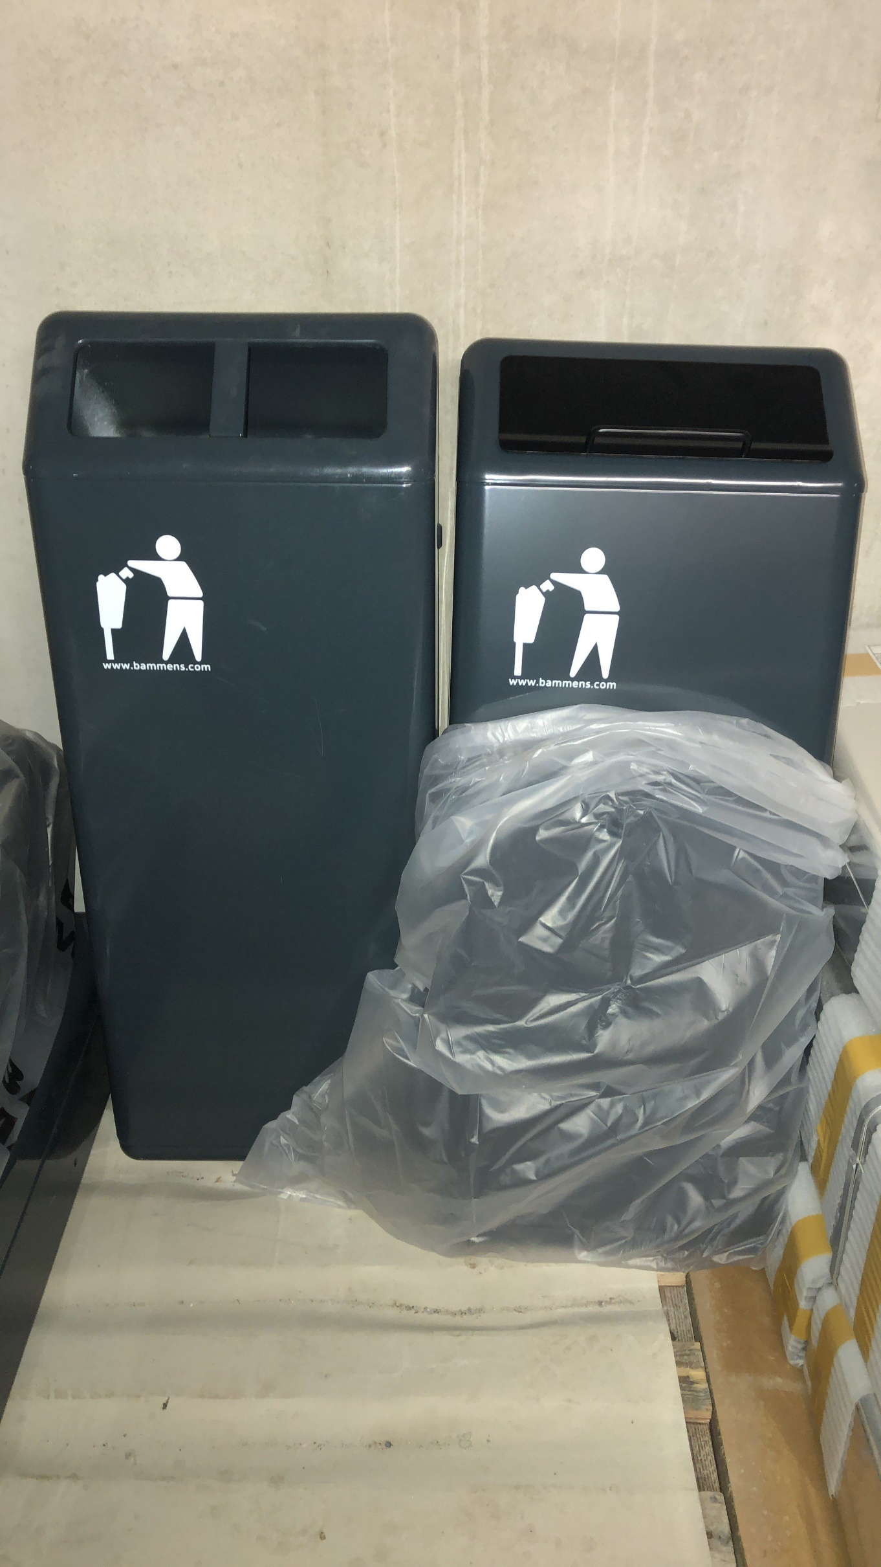
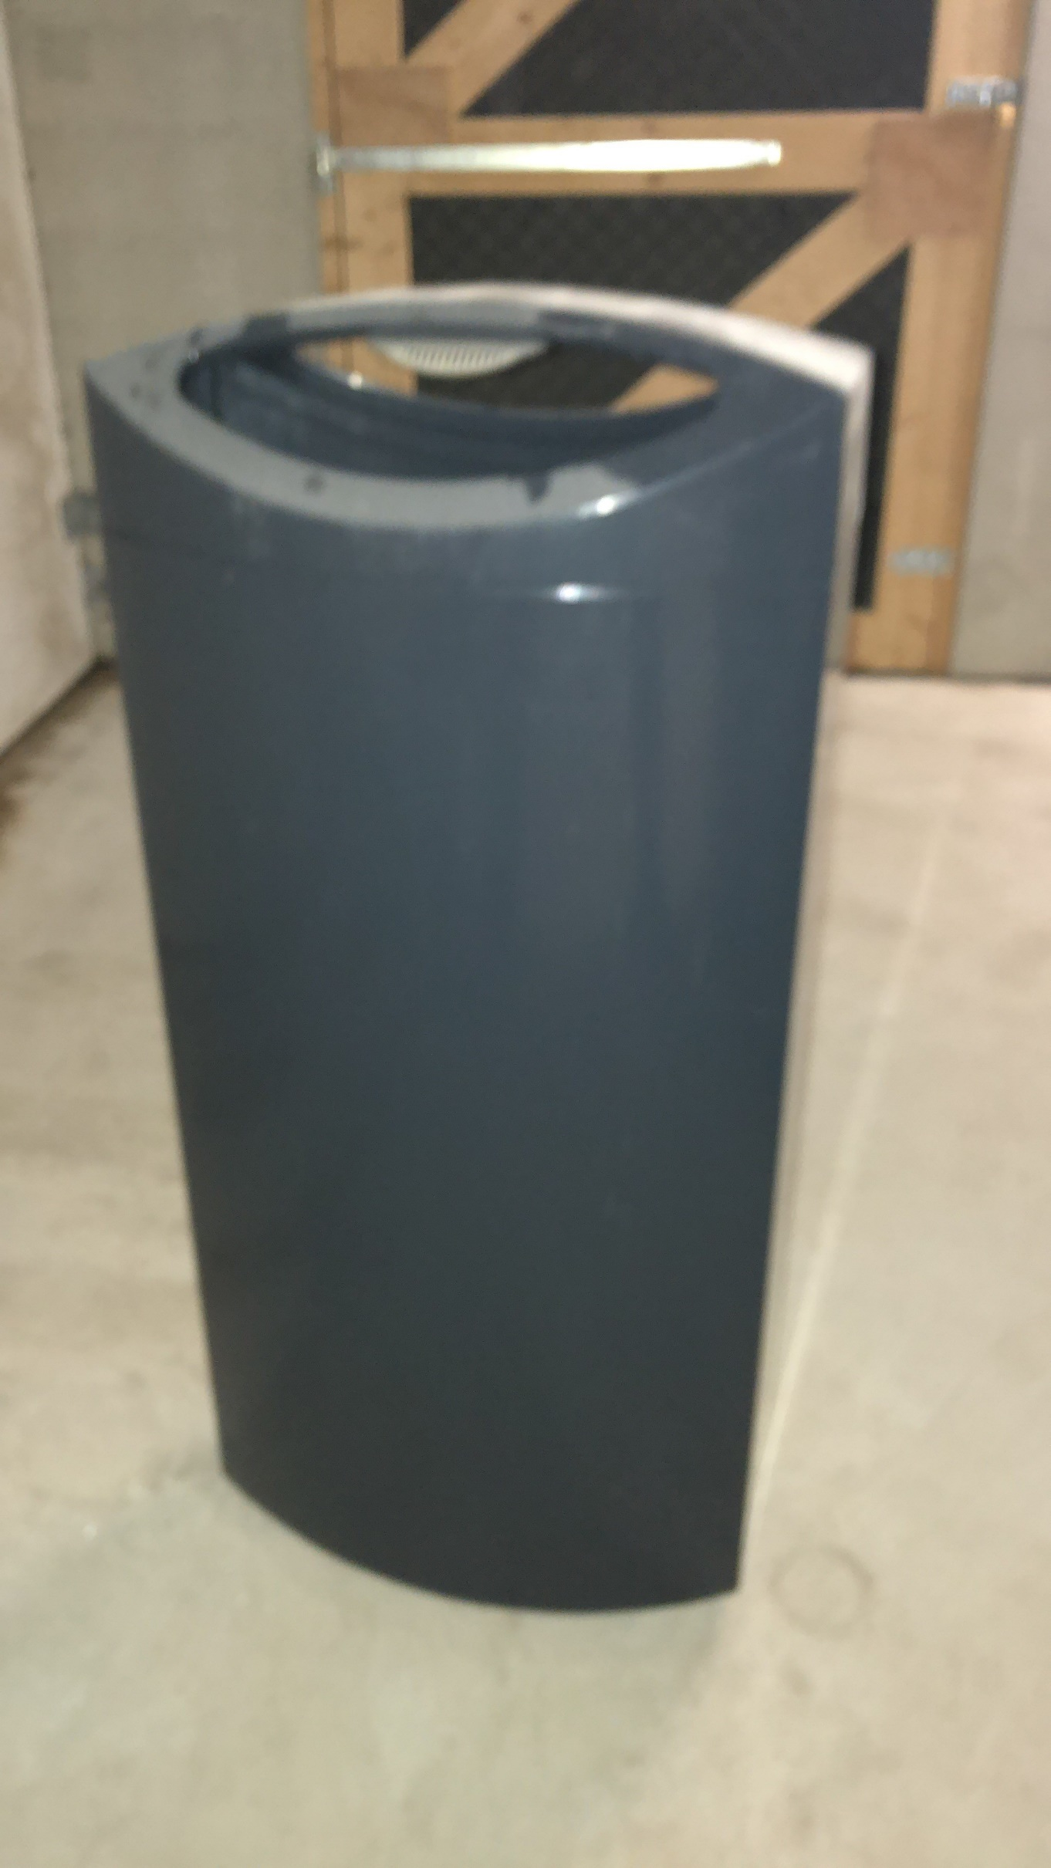
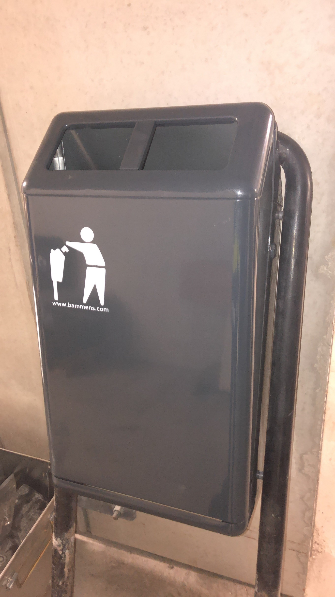
70L Bammens capitol prestige met klep en/of tussenstrip | Ted of Rotterdam bak 100L van Velopa | Banmensbak capitol 50L

Bijlage vraag 31
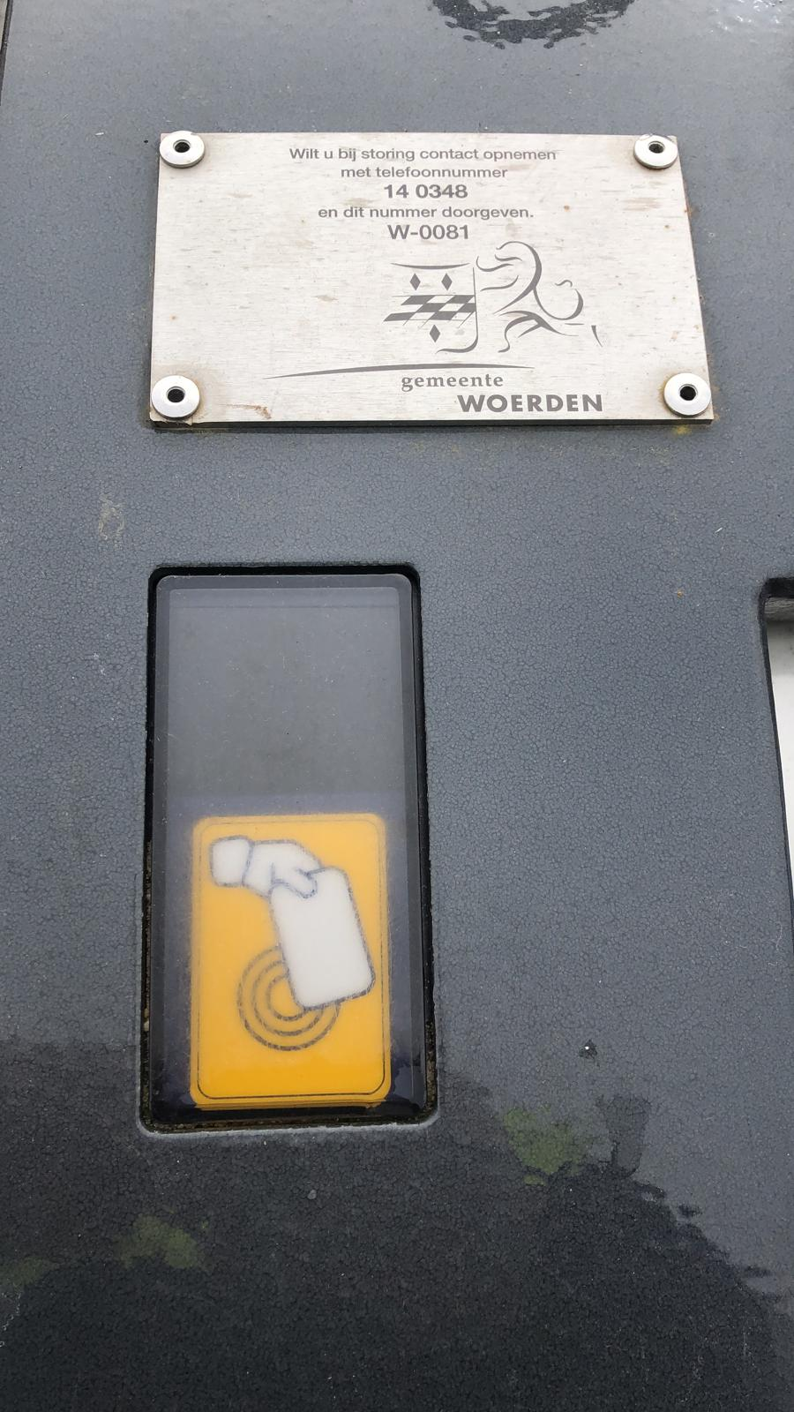
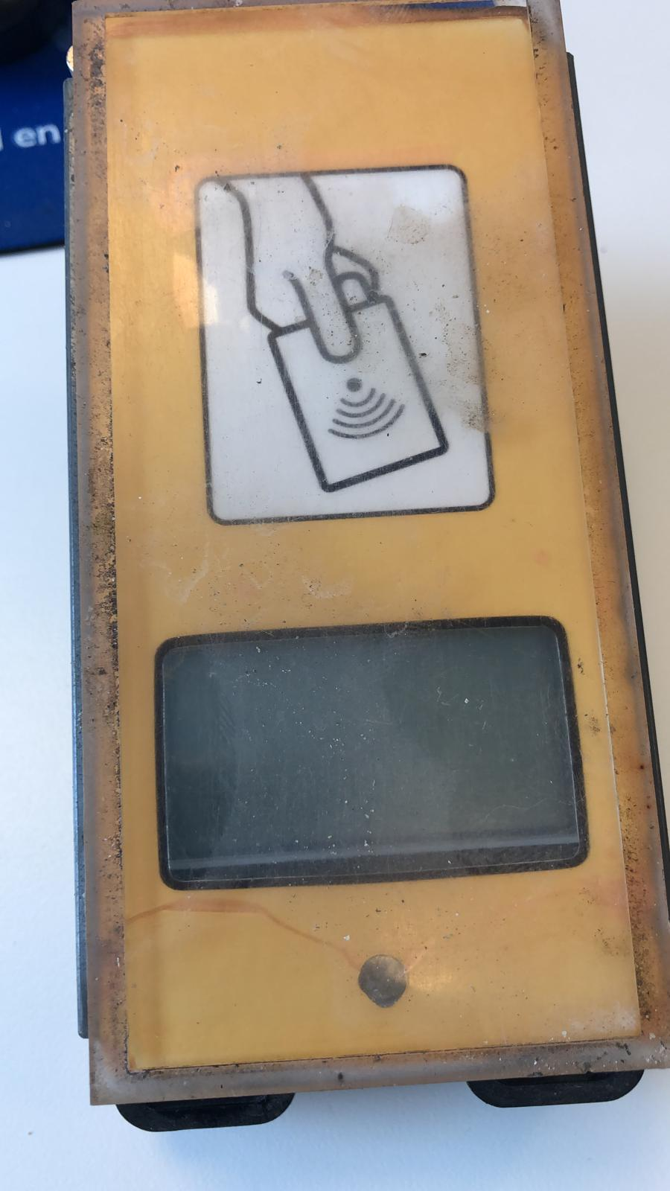
Maatvoering: 10 x 5 CM | Maatvoering 14 x 6 CM

Bijlage vraag 44
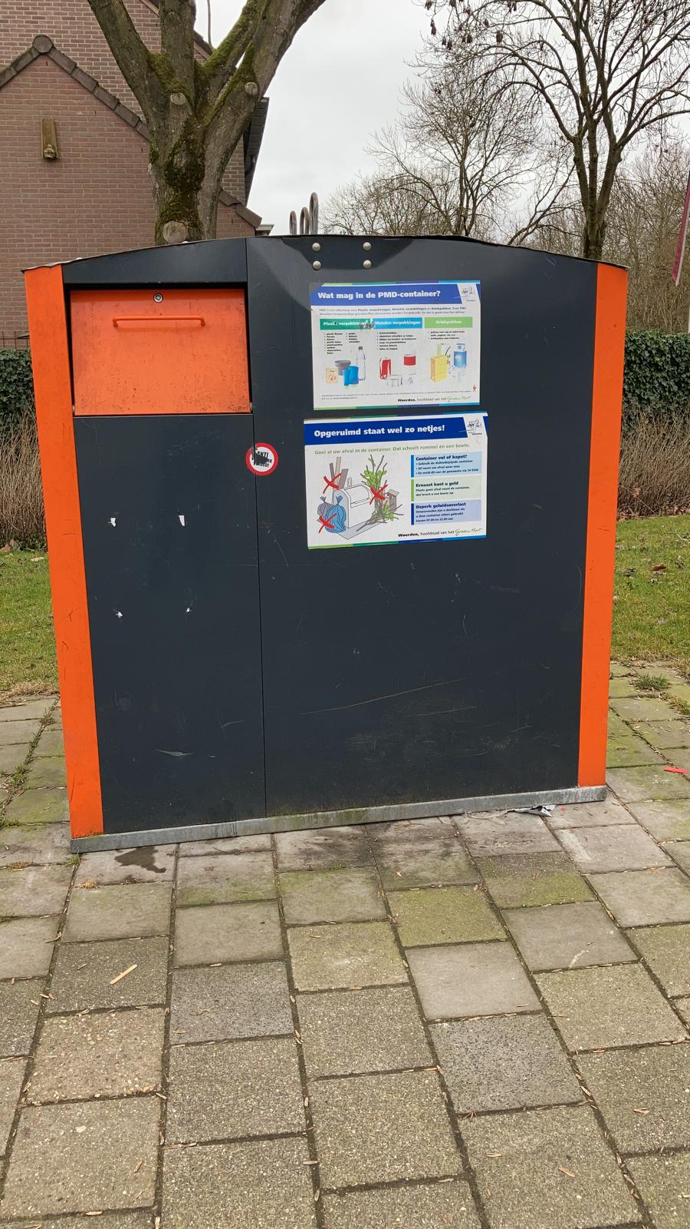
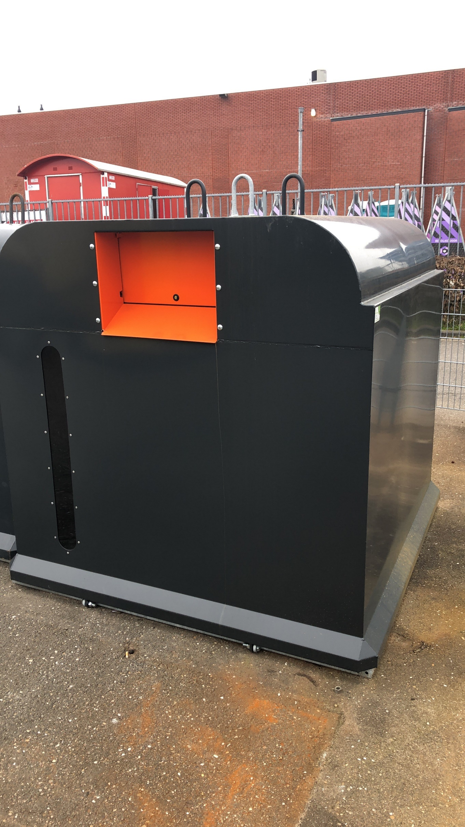
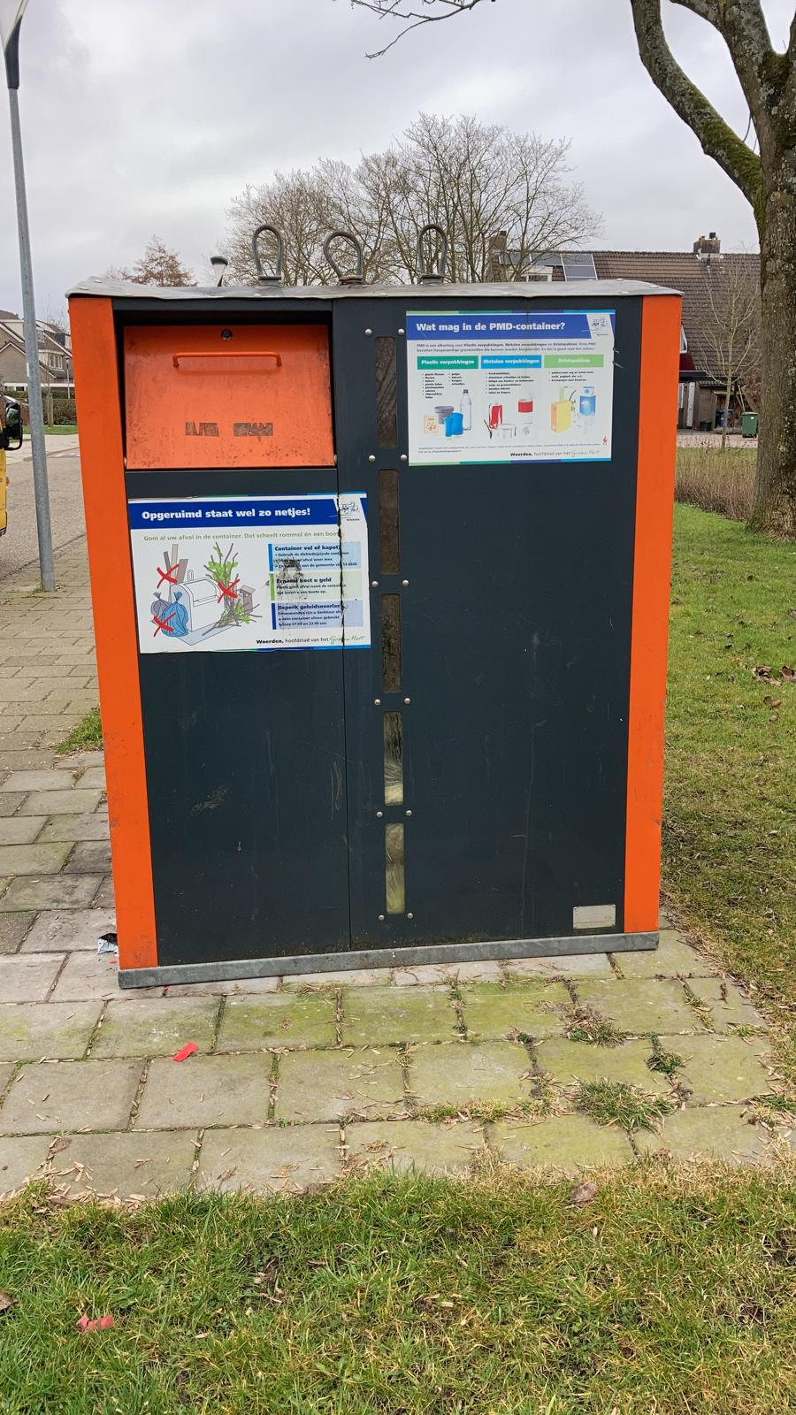
Bovengrondse PMD container van MCB | Bovengrondse PMD container van Kliko | Bovengrondse PMD container van Kliko

